DT012
INSTITUTO ELECTORAL DEL ESTADO DE CAMPECHE
“25 ANIVERSARIO DEL IEEC, 1997-2022”
PROCESO ELECTORAL ESTATAL ORDINARIO 2021
MAPA DE LOS RESULTADOS DE LA ELECCIÓN DE DIPUTACIONES LOCALES POR EL PRINCIPIO DE MAYORÍA RELATIVA

DISTRITO ELECTORAL 12 |  |  |  |  |  |  |  |  |  | Resultados con base a la Sesión del Cómputo Distrital celebrada el 9 de junio de 2021.
VAXCAMPECHE | PT | PVEM | MOVIMIENTO CIUDADANO | MORENA | PES | RSP | FXM | CANDIDATOS/AS NO REGISTRADOS/AS | VOTOS NULOS | VOTACIÓN T. EMITIDA
7,216 | 679 | 199 | 4,144 | 7,348 | 194 | 254 | 121 | 4 | 658 | 20,817

PAN | PRI | PRD | PRI |  |  |  |  | GANADOR
967 | 5,880 | 369
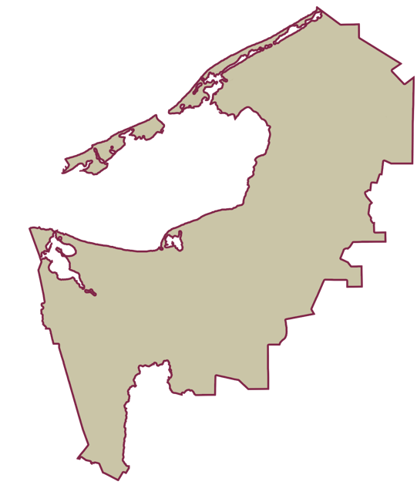
LISTA NOMINAL |  | 33,081
SECCIONES |  | 29
CASILLAS |  | 60

PARTICIPACIÓN CIUDADANA |  | 62.9274%
ABSTENCIONISMO |  | 37.0726%

